Hoja1
Presupuesto de Aurrera

Numero | Descripción |  | Cantidad | Precio Unitario | Total | Foto

1 | Computadora Servidor • Procesador: Intel Xeon E7-8850 v2, 24Mb Cache, 2.8Ghz, 12 Nucleos • RAM: 8 Kingston DDR 4 L-1600 8 GB • Tarjeta Madre: Intel Server Board S2600Gz • Disco Duro: 4 SSD 1TB , 1SSD 100GB • Gabinete Bartlehawk • Monitor Element 19” Led HD 720p 60Hz • Enfriamiento Xcase • Estante Acteck Akron ATX Puente 500W • Regulador 15b Microbolt 1200w Sola Basic |  | 1 | 83,000 | 83000 | 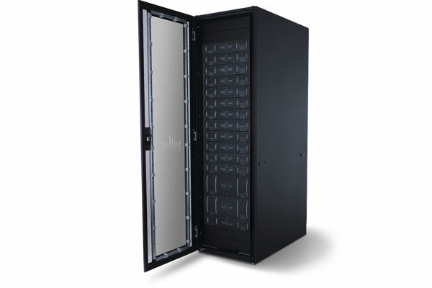

2 | Software o Linux Enterprise Server 12 • Reversión completa del sistema • Aprovechamiento de RAS de hardware • Preparado para SUSE Linux Enterprise Live Patching • Extensiones para agrupación en clúster • Cumplimiento de los requisitos de seguridad o Software Punto de Venta SICAR • 1 Licencia Tipo Servidor de SICAR (De Por Vida) • 100 Timbres Gratis para Facturación Electrónica CFDI • Soporte & Actualizaciones Por 1 Año Gratis (Renovación No Obligatoria) • Asesoría Por Chat, Teléfono o Correo Electrónico • Capacitación con Tutor Gratis (Webinars) o Software Terminal SICAR • 1 Licencia Tipo Terminal (De Por Vida) • Instalación & Configuración • Cursos con Tutor Gratis (Webinars) |  | 1 | 4,980 | 4980 |  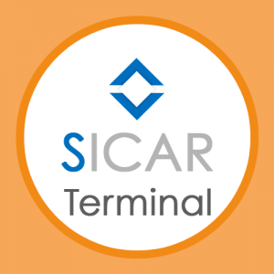 

3 | NComputing L300 • (2) USB 2,0 remoto • Micrófono • Auricular • Teclado • Mouse • 10/100BASE-T Ethernet • Monitor VGA • Entrada 12 V CC • Botón de encendido |  | 15 | 2,500 | 37500 | 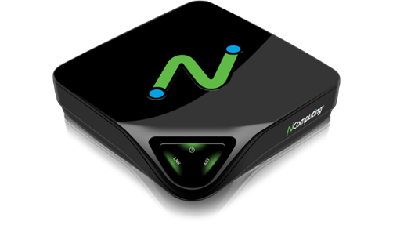

4 | Complementos del Punto de venta • Teclado y Ratón Multimedia USB • Monitor Element 19” Led HD 720p 60Hz |  | 15 | 1,124 | 16860 | 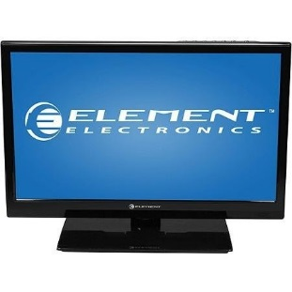

5 | Cableado • Cable VGA • Cable UTP Categoría 5 • Conectores RJ-45 |  | 200 | 37 | 7400 | 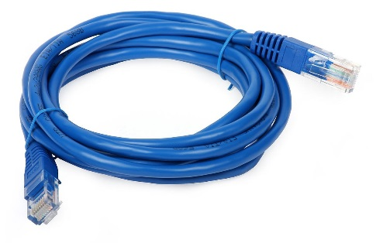

6 | Impresora Térmica De 58 Mm Usb 5890 5870 Miniprinter Tickets • Marca POS58 • Peso del producto 798 g • Dimensiones del producto 24 x 22,8 x 13,6 cm • Referencia del fabricante TM58B • Número de producto TM58B • Velocidad máx. en impresión monocroma 32 pages_per_minute • Pilas / baterías necesarias No |  | 15 | 1,100 | 16500 | 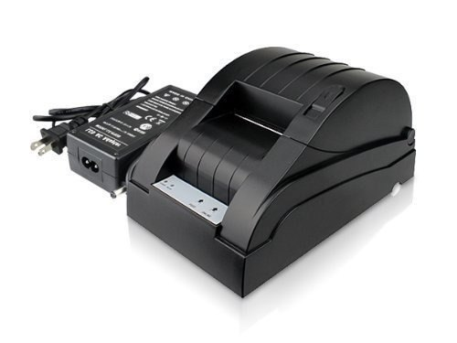

7 | Rollo De Papel Térmico Impresora 58mm Paquete • 30 Pzas • Ancho 57mm • Diámetro 60 mm • Humedad y calor 40ºC • KT 55 F20 papel Sweb |  | 15 | 177 | 2655 | 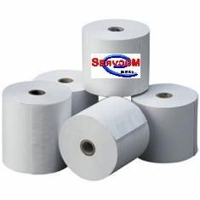

8 | Lector Codigo De Barras Honeywell Ms3580 Serial Mk358031b41 • Barcode Dimensión: 1D • Patrón de lectura: o Omnidireccional o Linea sola • Tecnología de conectividad: Cable • Fuente de luz: Láser • Código de barras de simbología compatibles: o Todos 1D Simbologías estándar o RSS-Ampliado o RSS-14 o RSS-14 Limited o Todos 1D Simbologías estándar o RSS-Ampliado o RSS-14 o RSS-14 Limited • Resolución máxima de escaneado: 5 mil • Profundidad de campo: o 1.50 "- 4.50" @ 5.20 mil o 1 "- 7.50" @ 7.50 mil o 1 "- 9.50" @ 10.40 mil o 1 "- 11" @ 13 mil o 1 "- 12" @ 19.50 mil |  | 15 | 6,240 | 93600 | 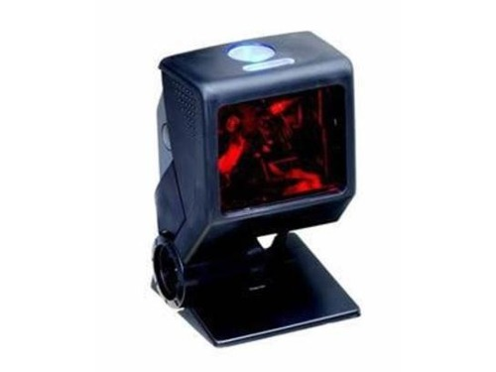

7 | Cajón De Dinero Ec-line Ec-cd-100m-ii-grey • Construcción de acero • 5 Billetes • 5 Moneda • Billetes bandeja de metal de 3 posiciones de bloqueo de teclas • Ranura frontal de acceso para verificación, recibo de tarjeta de crédito o cualquier tipo de papel • 12V, 24V para RJ11 / RJ12 impresora de recibos Interfaz • Interfaz serial: EC-IC-232 |  | 15 | 1,100 | 16500 | 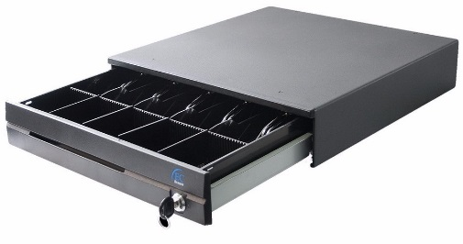

8 | Balanza de Vidrio Digital HCG 2110M • Sistema de Sensores de alta Precisión • Pantalla de Cristal liquido • Cero Automático • Apagado automático • Alimentación de Batería • Capacidad de 150Kg • División de 100Kg |  | 15 | 150 | 2250 | 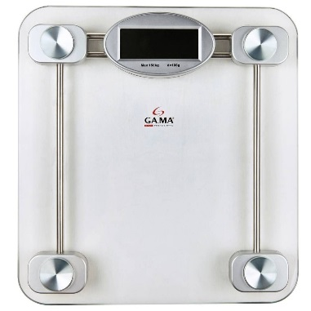

9 | Red • Internet: Mega cable 100Mbps • Switch: L2 Gigabit 24 puertos Jet Stream con 4 Ranuras SFT |  | 1 | 38,152 | 38152

10 | Mano de Obra • Armado de Centros de venta y Servidor • Configuración de Centros de venta y Servidor • Armado de Cables • Configuración de la Red • Configuración de los Componentes Extras |  | 1 | 10,000 | 10000

 |  | Este presupuesto esta atado al cambio del dólar |  | SubTotal | 329397

 |  |  |  | I.V.A | 52703.52

 |  |  |  | Total | 382100.52

